缺陷报告
项目名称： | 软件特性测试
任务名称： | 0926 oE RISC-V 22.03版本Firefox特性测试
任务编号 | 缺陷编号 | 用例编号 | 缺陷名称 | 缺陷描述 | 严重程序 | 优先级 | 问题类型 | 前置条件 | 环境配置 | 操作步骤 | 输入数据 | 预期结果 | 实际结果 | 其他说明 | 提交人员 | 提交时间 | 附件
 | TB00001 | TC00001 | Firefox安装失败 | Firefox命令行安装报错失败 |  | 高 | 其他 | 使用0926v0.2 oE RISC-V 22.03 xfce镜像启动 | 物理机：Ubunntu 22.04.1 LTS x86_64 QEMU 6.2.0（通过sudo apt install qemu-system-misc安装） | 1、点击桌面terminal图标 2、输入dnf install firefox后回车 3、按y键确认 4、输入dnf install firefox --skip-broken后回车 5、输入dnf install firefox --nobest后回车 |  | firefox安装成功 | firefox安装失败 |  | 程龙灿 | 9/29/2022
 | TB00002 | TC00009 | Firefox同步数据失败 | Firefox同步其它设备的书签数据失败 |  | 中 | 功能性 |  |  | 1、登录firefox账号 2、依次点击settings>sync>sync now 3、查看书签栏内容 |  | 同步成功 | 同步失败，其它设备书签栏未能同步 |  |  |  | 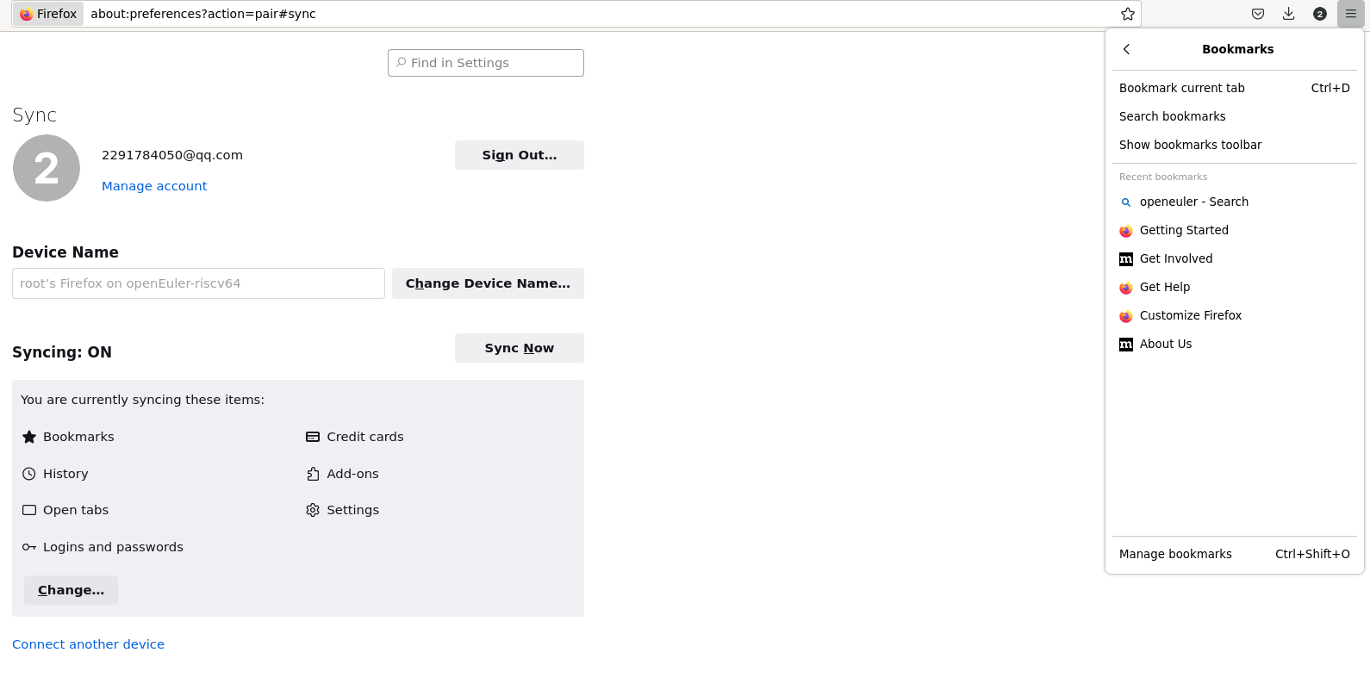
 | TB00003 | TC00011 | Firefox播放b站视频失败 | Firefox打不开b站 |  | 低 | 功能性 |  |  | 1、点击搜索栏搜索bilibili 2、点击bilibili网站 |  | 能查看bilibili视频 | bilibili网站长时间加载无法打开 |  |  |  | 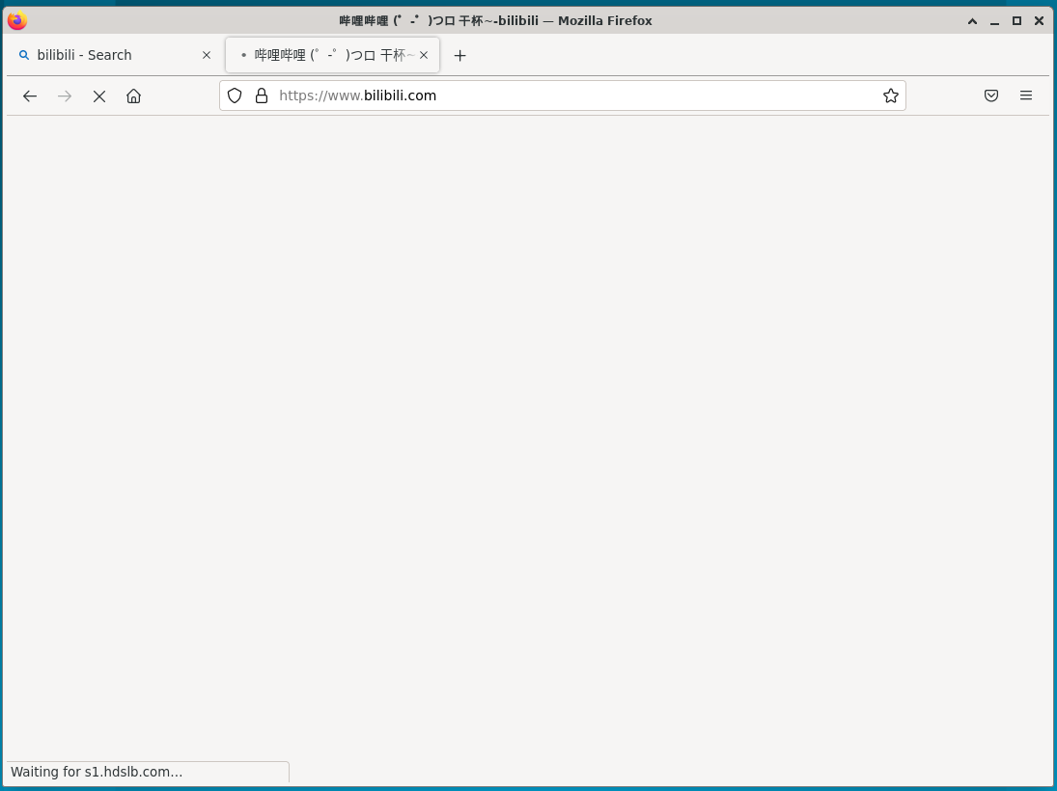
 | TB00004 | TC00012 | Firefox播放视频失败 | Firefox播放视频卡顿没有声音 |  | 高 | 功能性 |  |  | 1、点击搜索栏搜索视频 2、搜索结果中点击视频播放 |  | 视频能够正常播放 | 视频播放卡顿，无声音 |  |  |  | 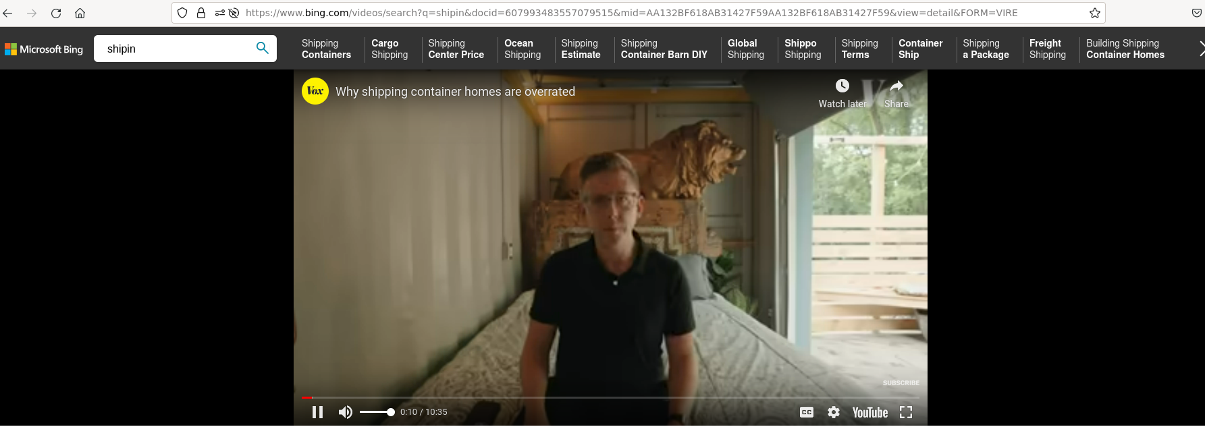
 | TB00005 | TC00014 | Firefox同步数据失败 | Firefox同步其它设备的书签数据失败 |  | 中 | 功能性 | 使用0926v0.2 oE RISC-V 22.03 xfce镜像启动 | Archlinux 5.19.11-arch1-1 QEMU emulator version 7.1.0 | 1、登录firefox账号 2、依次点击settings>sync>sync now 3、查看书签栏内容 |  | 同步成功 | 同步失败，其它设备书签栏未能同步 |  | brsf11 | 9/30/2022 | 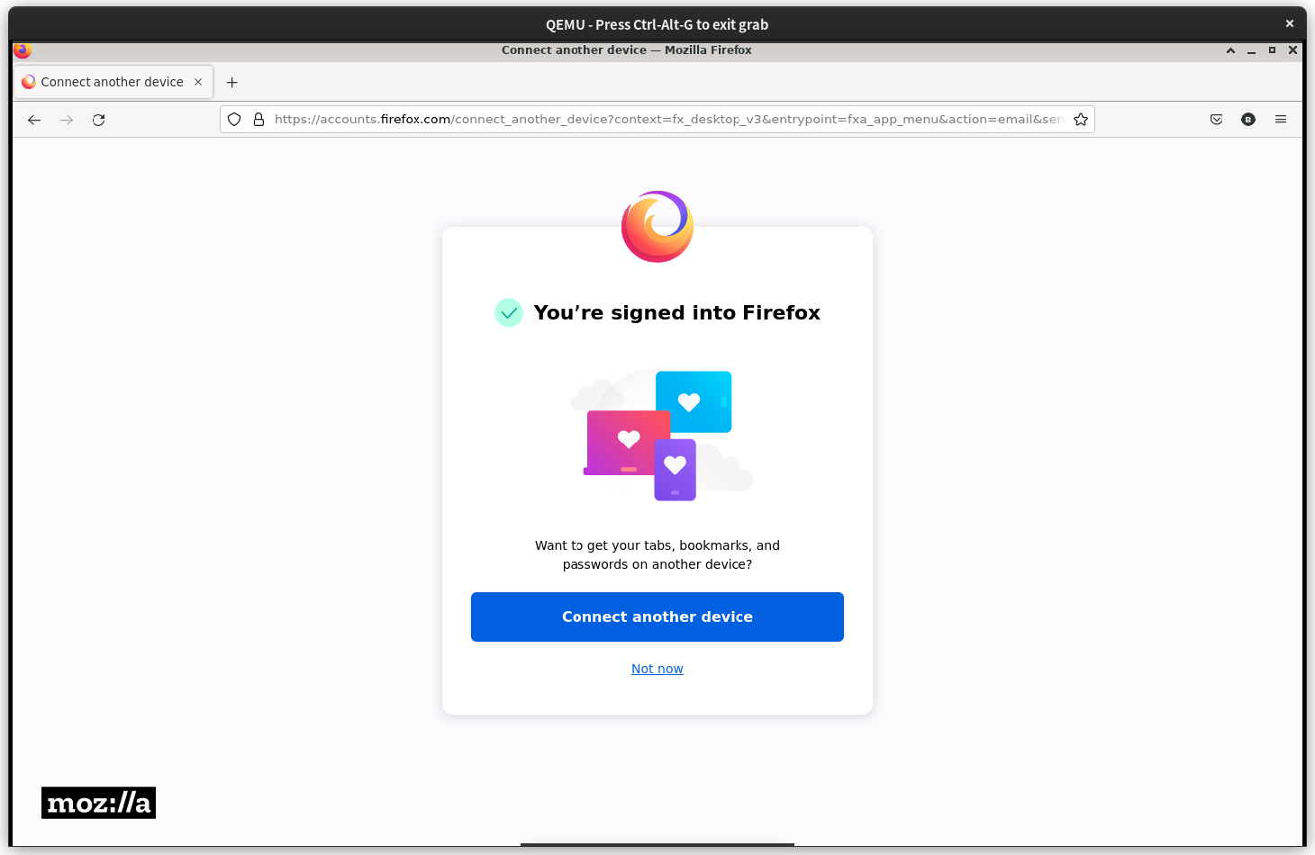 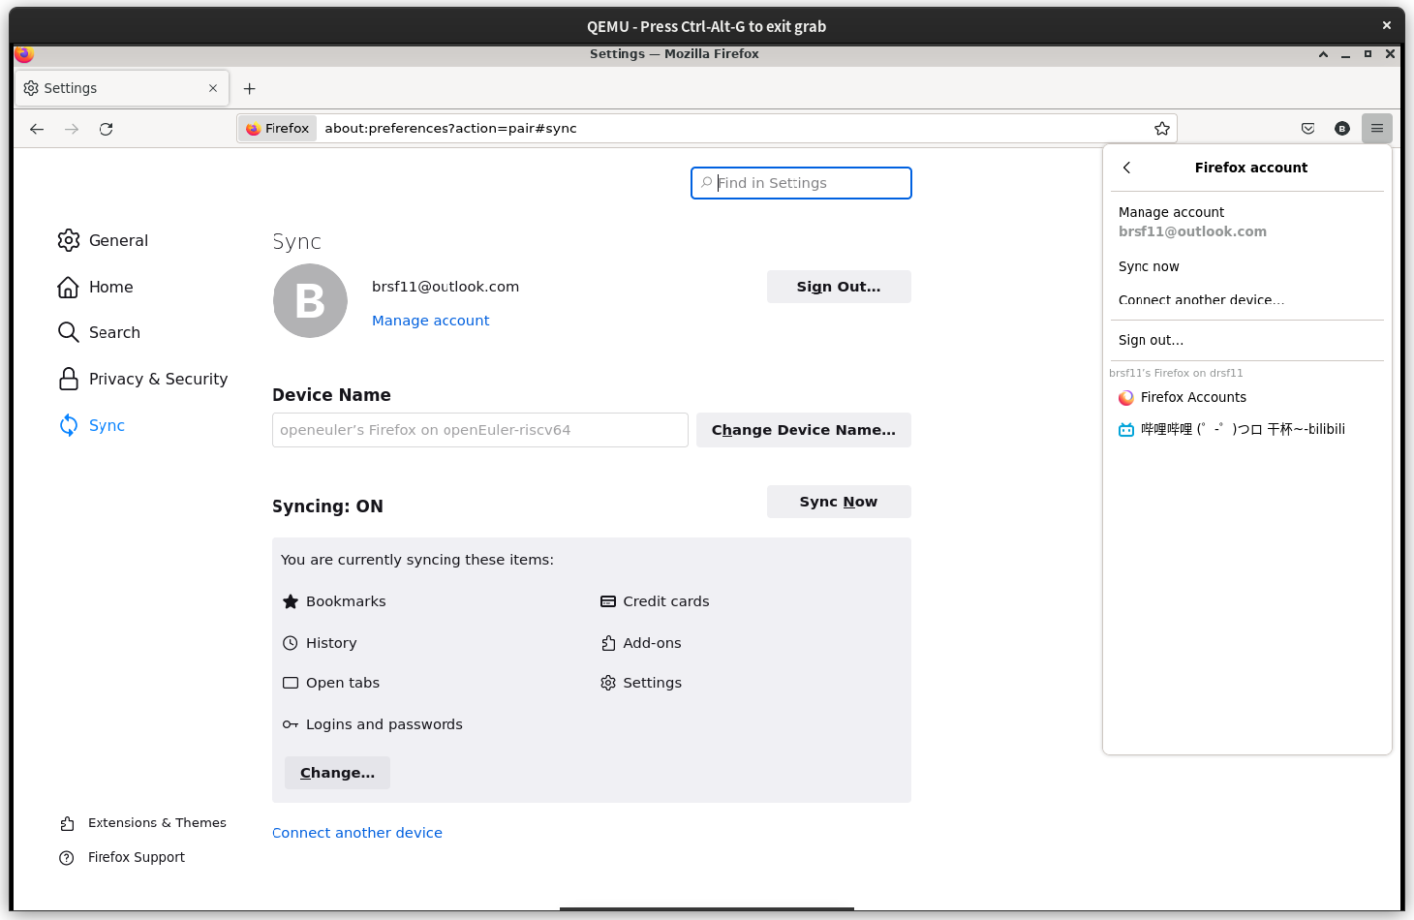 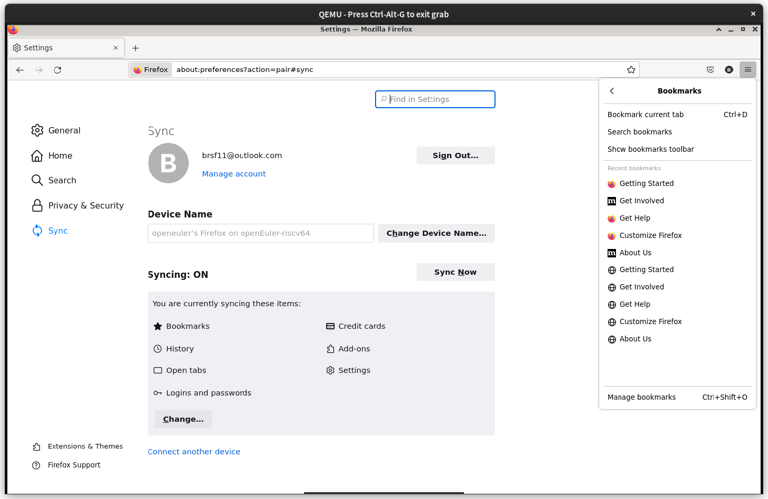
 | TB00006 | TC00015 | Firefox播放b站视频失败 | Firefox打不开b站 |  | 低 | 功能性 |  |  | 1、点击搜索栏搜索bilibili 2、点击bilibili网站 |  | 能查看bilibili视频 | bilibili网站能加载显示，但无法点开视频
 | TB00007 | TC00016 | Firefox播放视频失败 | Firefox播放视频正常没有声音 |  | 高 | 功能性 |  |  | 1、点击搜索栏搜索视频 2、搜索结果中点击视频播放 |  | 视频能够正常播放 | 视频流畅播放，无声音
 | TB00008
 | TB00009
 | TB00010
 | TB00011
 | TB00012
 | TB00013
 | TB00014
 | TB00015
 | TB00016
 | TB00017
 | TB00018
 | TB00019
 | TB00020
 | TB00021
 | TB00022
 | TB00023
 | TB00024
 | TB00025
 | TB00026
 | TB00027
 | TB00028
 | TB00029
 | TB00030
 | TB00031
 | TB00032
 | TB00033
 | TB00034
 | TB00035
 | TB00036
 | TB00037
 | TB00038

